견적서
새 견적서 추가
견적서 불러오기
PDF 출력
견적서 저장
견 적 서

견적서 번호 : | PO-00002 |  | 등록번호 | 123-45-67890
2024-11-03(일) |  |  | 상호(법인명) | 오빠두 밀키트 | 담당자 | 전진권
유튜브 코리아 |  | 님 귀하 | 사업장 주소 | 서울시 강남구 강남대로 오빠두 빌딩 12층
아래와 같이 견적합니다. |  |  | 연락처 | 010-1234-1234 | 이메일 | abc@naver.com
합계금액 | 일금 907622 원정 |  |  |  | (₩907,622)
(공급가액 + 세액)
품명 | 규격 | 수량 | 단가 | 공급가액 | 세액 | 비고
어묵 전골 | BOX | 18 | 14,980 | 245,127 | 24,513
부대찌개 | EA | 26 | 9,980 | 235,891 | 23,590
콩나물 불고기 | EA | 16 | 11,900 | 173,091 | 17,310
들기름 막국수 | EA | 19 | 9,900 | 171,000 | 17,100

합계 |  | 79 | 46,760 | 825,109 | 82,513

✨보충강의
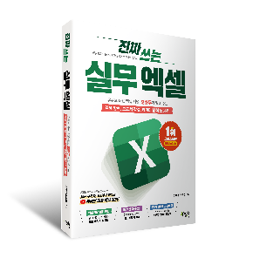
진짜 실무에 꼭
필요한 엑셀
여기에 다 있다!
교재 구매하기
제목 | 링크
[멤버십] 엑셀 초보자를 위한 견적서 자동화 서식 만들기 | ChatGPT 실전 활용법 | 바로가기
🔥 엑셀 VBA 기초 완성, 원데이 챌린지 | 바로가기
실무에서 자주 사용되는 대표 셀 서식 - 실전 활용 | 바로가기
이제 VLOOKUP 보다 중요한 필수 함수! - FILTER 함수 5분 정리 | 바로가기
엑셀 고급필터, 어렵지 않아요! - 초보자 완벽 가이드 | 바로가기

